エビデンス
シグナルをキャッチするプログラムについて
シグナルをキャッチするプログラムの作成及び動作の確認をする。
C言語でプログラムsigcatch_HUP.cを作成した。（プログラムのソースは別紙「ソース」に記載）
作成したプログラムは実行すると何かの干渉が無い限り終了することは無い。
しかし、SIGHUPのシグナルを受けた場合、catch signal 1のメッセージを出力し終了する。

図① プログラムsigcatch_HUP.cをコンパイル、sigcathup.exeという実行ファイルが出来る。
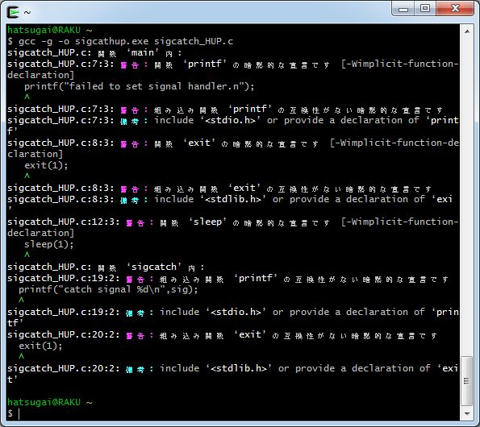

図② 実行ファイルsigcathup.exeを実行する
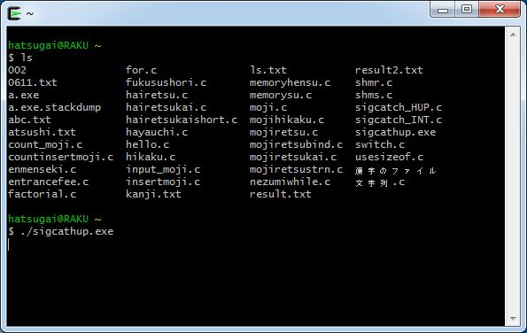

図③ 新たに稼動したcygwinからsigcathup.exeのプロセスIDを確認し、
キルコマンドを使ってSIGHUPのシグナルを送る
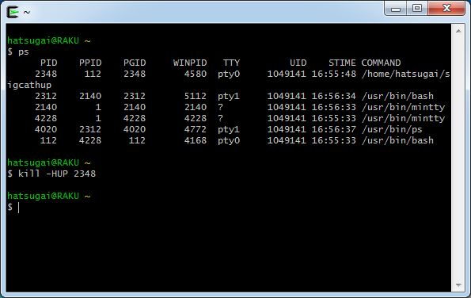

図④ シグナルを受けたプログラムsigcathup.exeは「catch signal 1」というメッセージを表示し終了
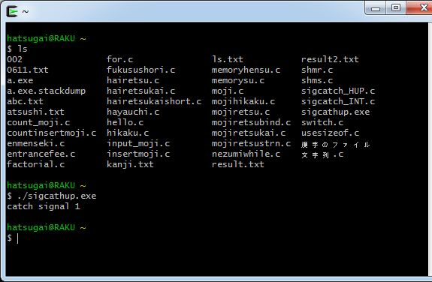

signal1はSIGHUPのシグナルのことである。
以上より、シグナルをキャッチするプログラムの挙動を確認した。

ソース
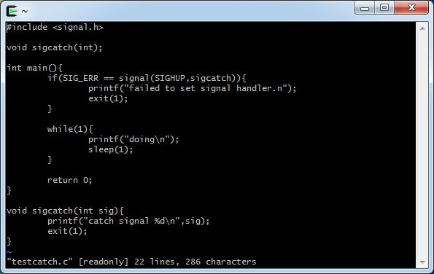
サンプルプログラム
sigcatch_HUP.c
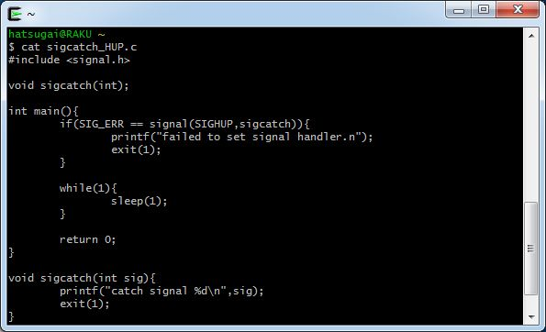

testcatch.c

シグナル番号一覧
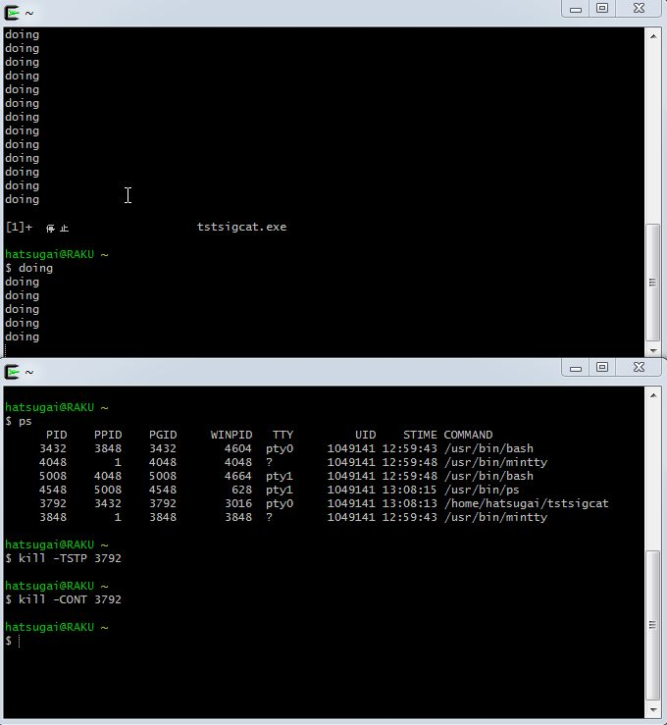
シグナル番号一覧
事前に調べてきた主なシグナル番号とその効果を記載する。

シグナル番号 | 名称 | 効果 | 実行結果
1 | SIGHUP | 端末との通信が切れたことによるプロセスの終了 | 安全に停止した
2 | SIGINT | 中断 | 停止した
3 | SIGQUIT | 端末からの終了命令 | 例外により停止
4 | SIGILL | 不正な命令 | 例外により停止
5 | SIGTRAP | トラップの追跡 | 例外により停止
6 | SIGABRT | プロセスの異常終了 | 例外により停止
7 | SIGEMT | エミュレーショントラップ | 停止した
8 | SIGFPE | 誤りの算術処理 | 例外により停止
9 | SIGKILL | 強制終了 | 停止した
10 | SIGBUS | メモリオブジェクトが未定義の場所へアクセス | 例外により停止
11 | SIGSEGV | 無効なメモリ参照 | 例外により停止
12 | SIGSYS | 誤りのシステムコール | 例外により停止
13 | SIGPIPE | 読み込まれないパイプへの書き込み | 停止した
14 | SIGALRM | alerm関数によるプロセスの終了 | 停止した
15 | SIGTERM | 正常に終了 | 停止した
17 | SIGSTOP | プロセスに中断を通知 | 中断した
18 | SIGTSTP | 端末からプロセスに中断を通知 | 中断した
19 | SIGCONT | プロセスに再開を通知 | シグナル送信成功、中断していたプロセスが再開した

実行結果
「エビデンス」にて作成したプログラムを実行中であることを判別できるように改良したプログラムで実行した。
改良したプログラムのソースは「ソース」のtestcatch.cである。実行ファイルはtstsigcat.exeの名前でコンパイルした。

SIGHUP
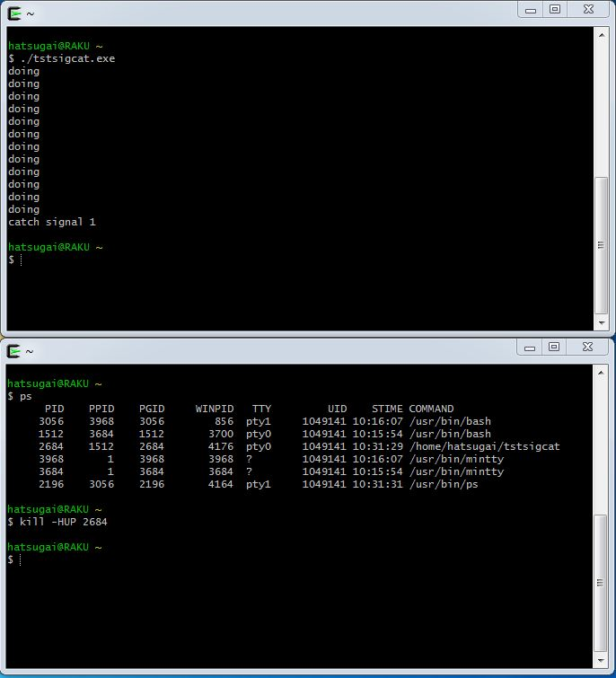

SIGINT
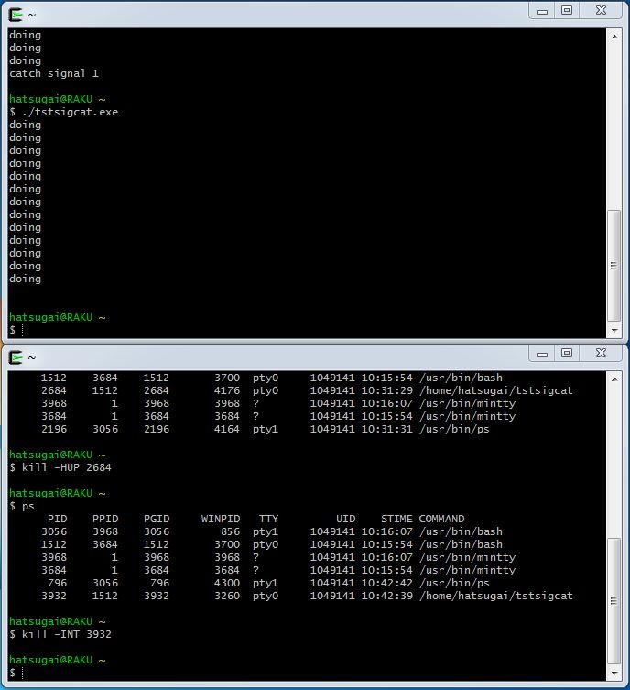

SIGQUIT
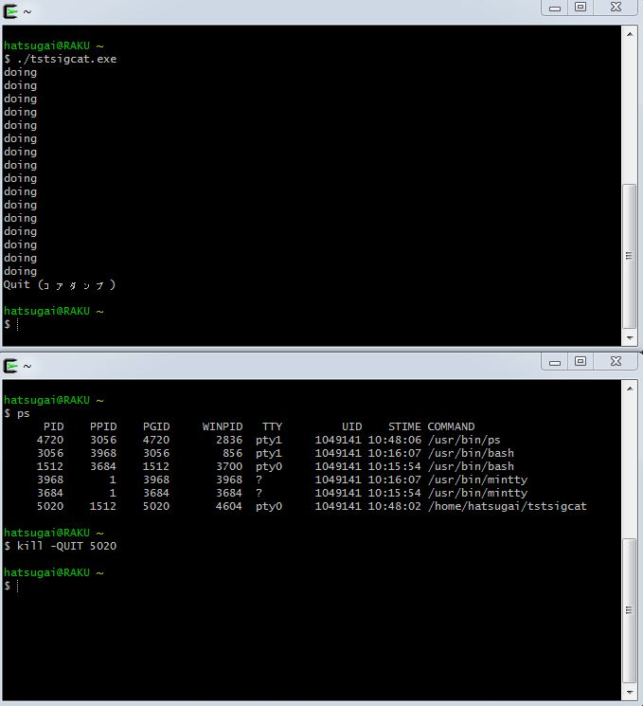

SIGILL
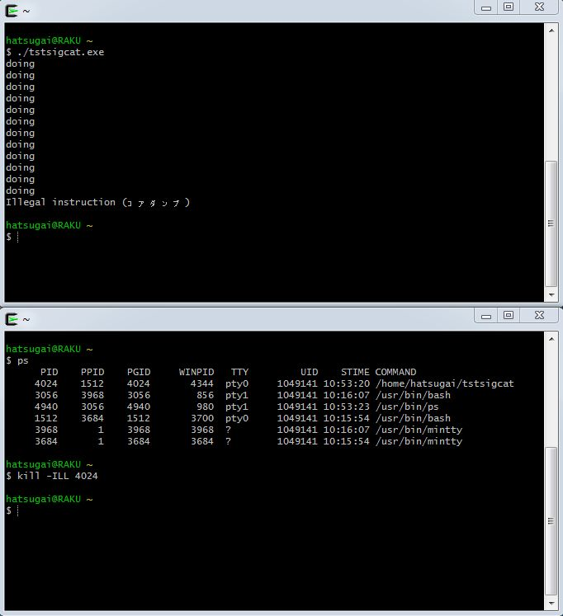

SIGTRAP
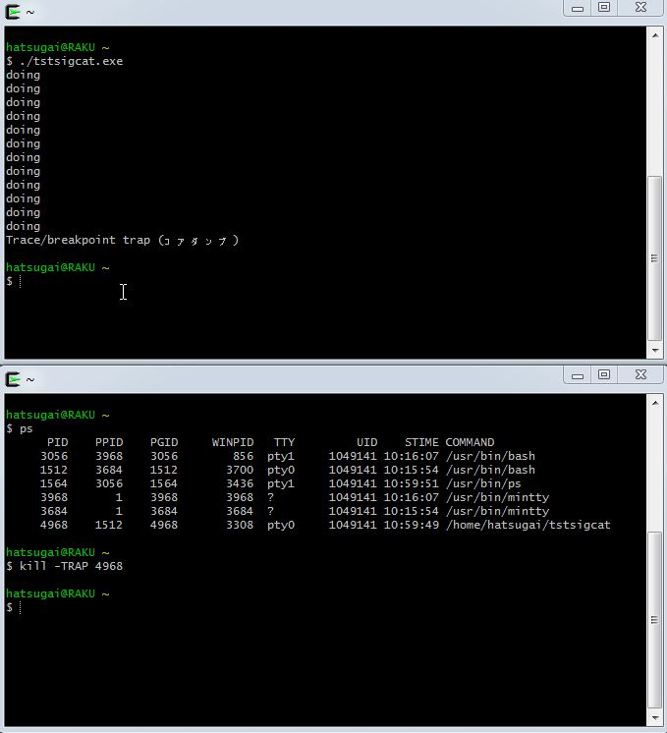

SIGABRT
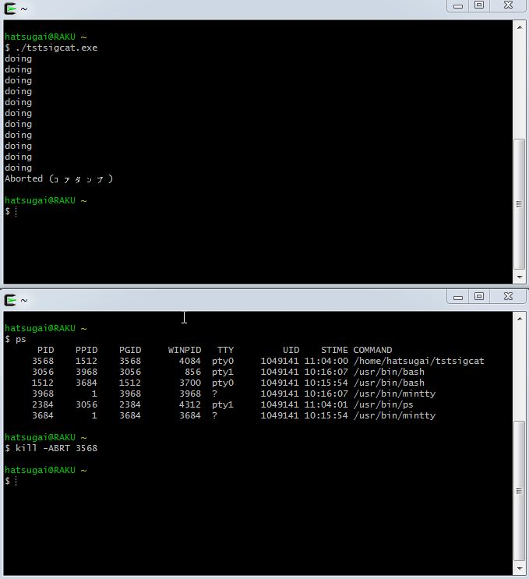

SIGEMT
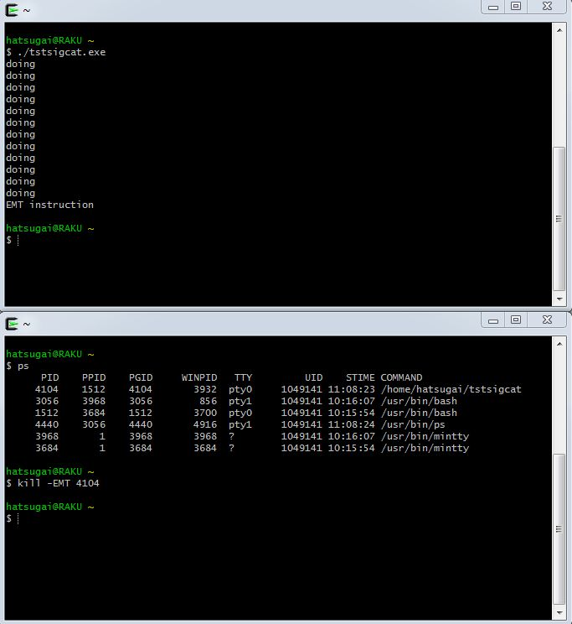

SIGFPE
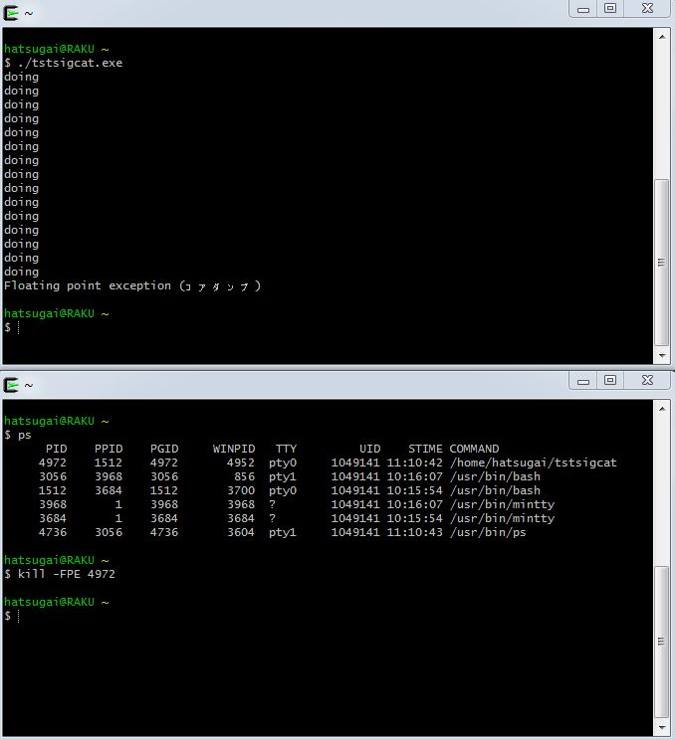

SIGKILL
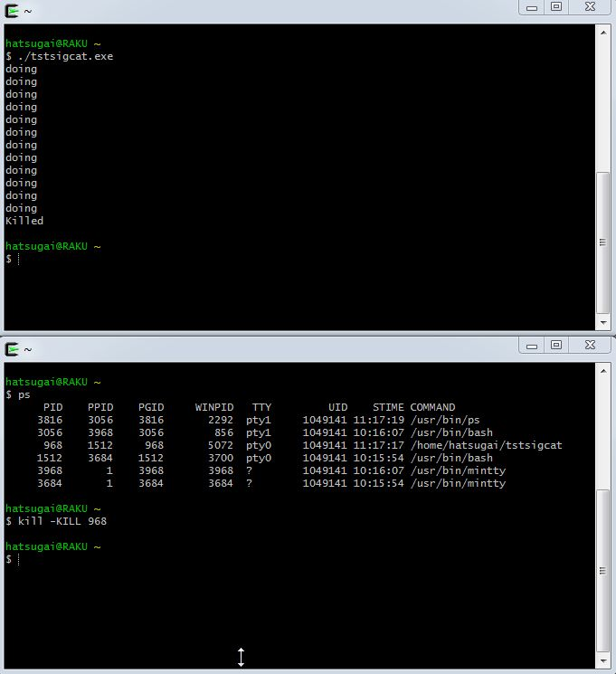

SIGBUS


SIGSEGV
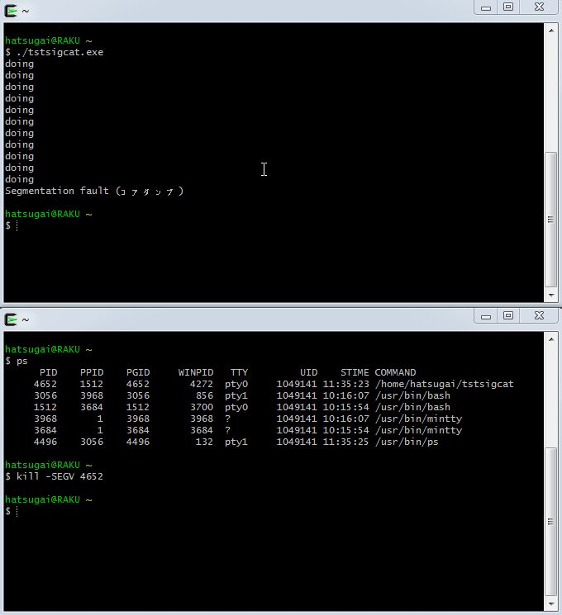

SIGSYS
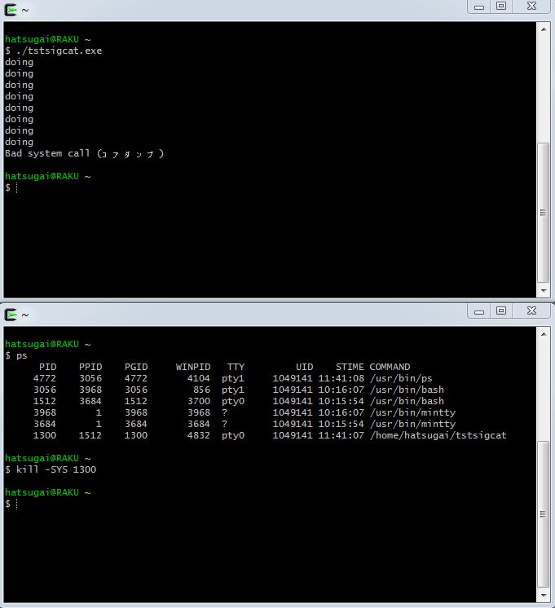

SIGPIPE
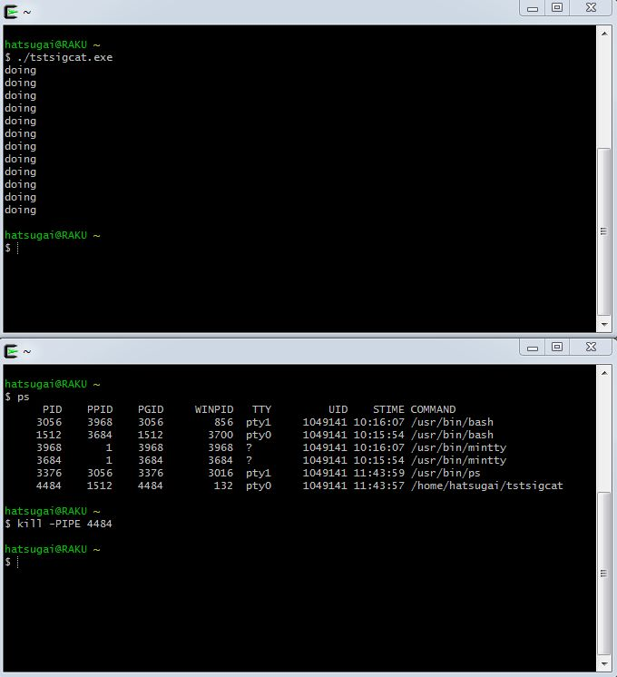

SIGALRM
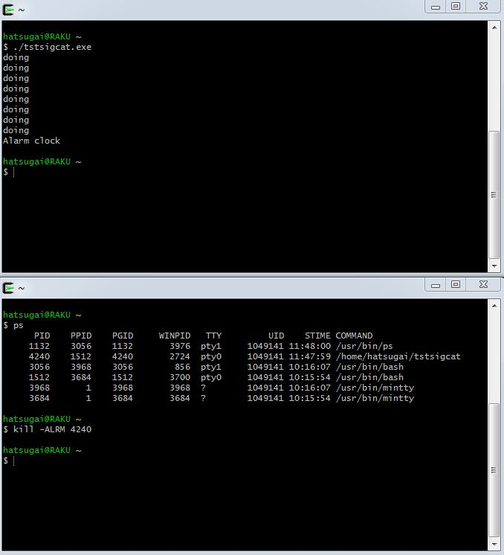

SIGTERM
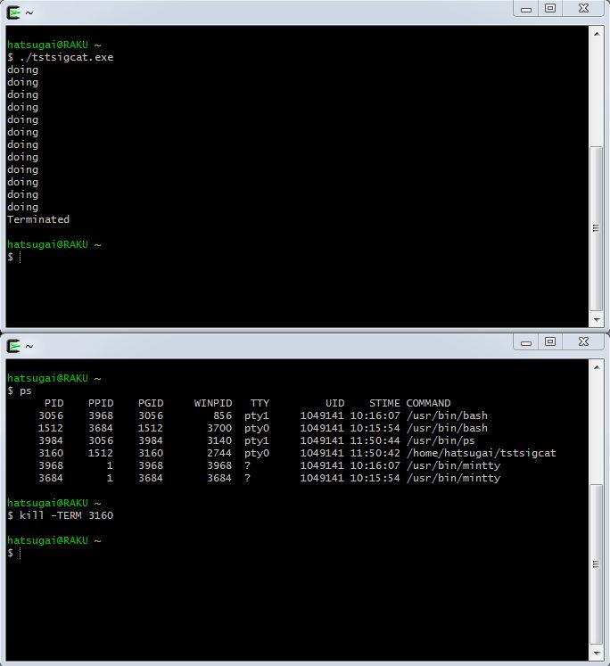

SIGSTOP
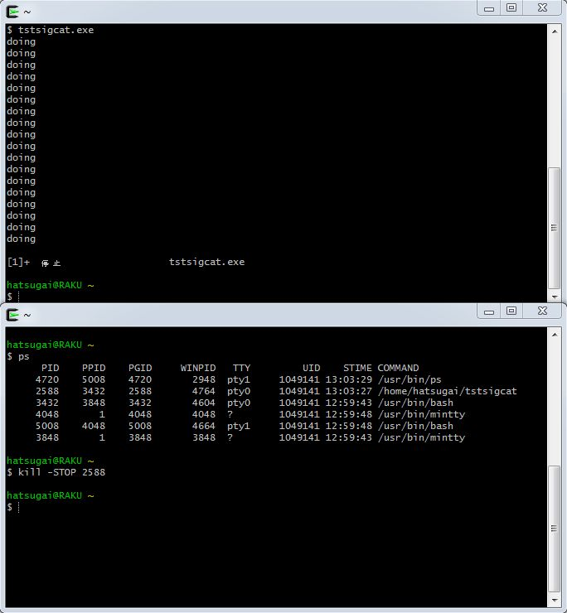

SIGTSTP
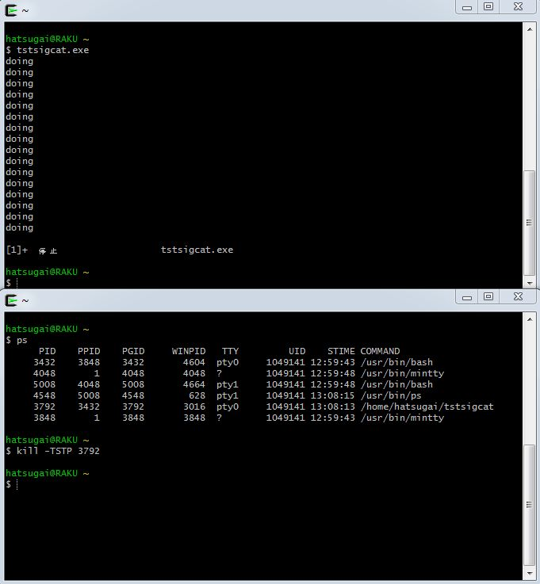

SIGCONT

